问题
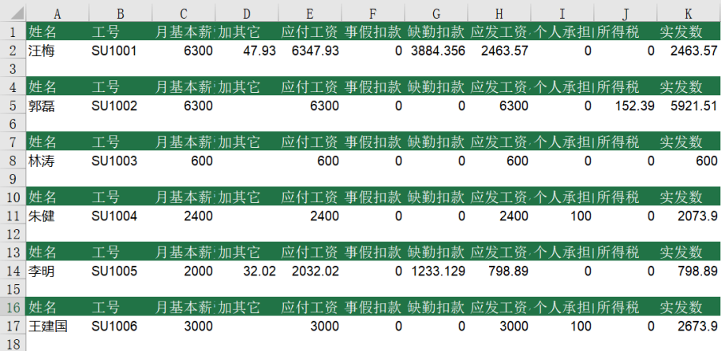
 |  | 课后小练习

任务1：
 | 在练习表中1中为数据排序：主要关键字按销售部门升序排序，如果部门相同则按订购日期升序排序。

任务2：
 | 思考题：在练习2中利用工资数据生成工资条，并在每份工资条中间保留空行，效果如下图所示。

